Bug Report
Bug ID | Titre | Étapes de reproduction | Résultat attendu | Résultat obtenu | Sévérité | Capture d'écran | Environement
BUG-001 | Ajouter une tâche avec caractères spéciaux | 1. Cliquer sur le champ d’ajouter une nouvelle tâche 2. Saisir Acheter du pain #@!%& 3. Cliquer sur + | La tâche n’est pas ajoutée, un message d’erreur “Échec” apparaît | La tâche est ajoutée avec succès | Mineur | 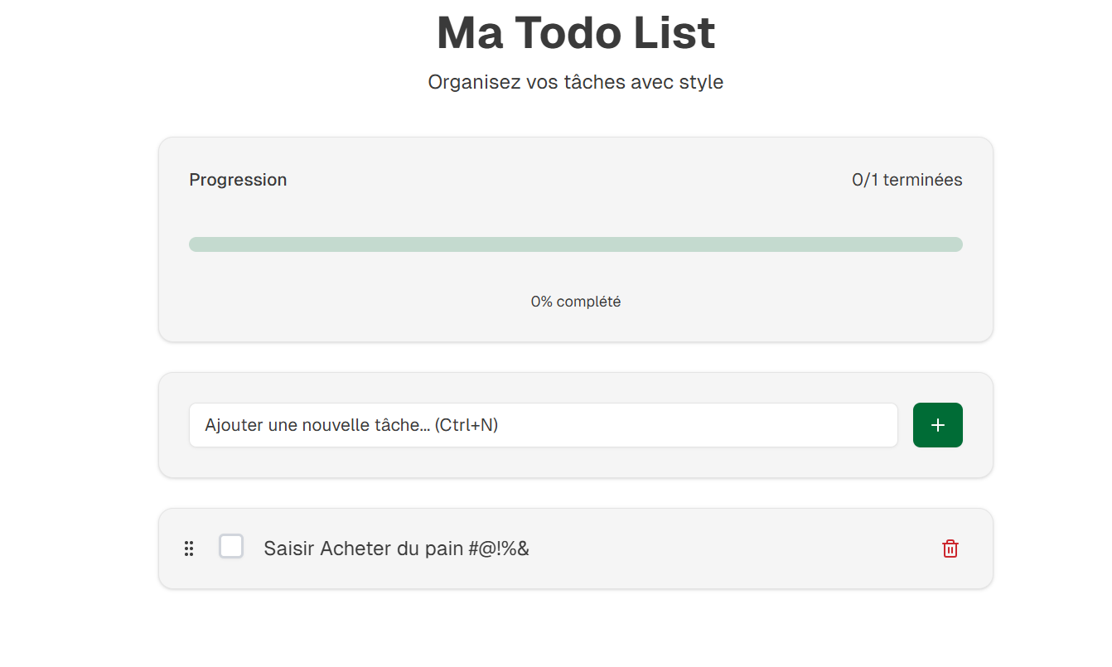 | Chrom V139 Windows 11
BUG-002 | Réorganisation persistance | 1. Aller sur la liste des tâches 2. Glisser “task3” en première position 3. Rafraîchir la page | L’ordre personnalisé reste en place | Toutes les tâches disparaissent. | Majeur | 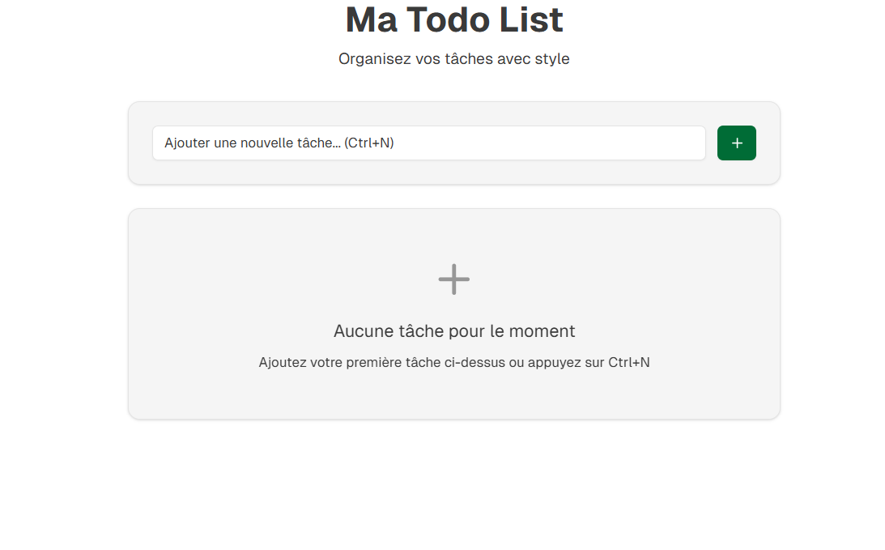
BUG-003 | Vérifier message de confirmation après ajout | 1. Cliquer sur le champ d’ajouter une nouvelle tâche 2. Saisir une tâche 3. Cliquer sur + | Un message de succès est affiché | Aucun message affiché | Majeur | 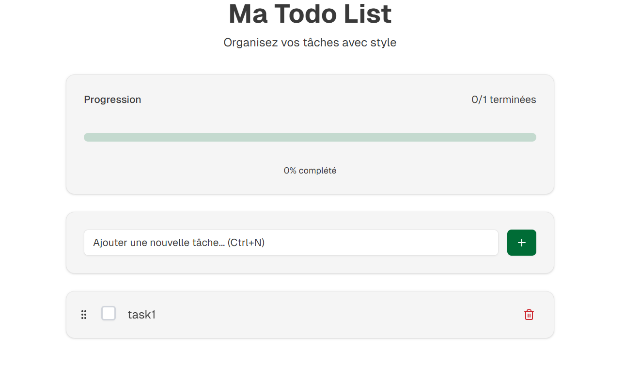
BUG-004 | Vérifier message d’erreur après ajout de champ vide | 1. Laisser le champ ajouter une nouvelle tâche vide 2. Cliquer sur + | Un message d’erreur est affiché | Aucun message affiché | Majeur | 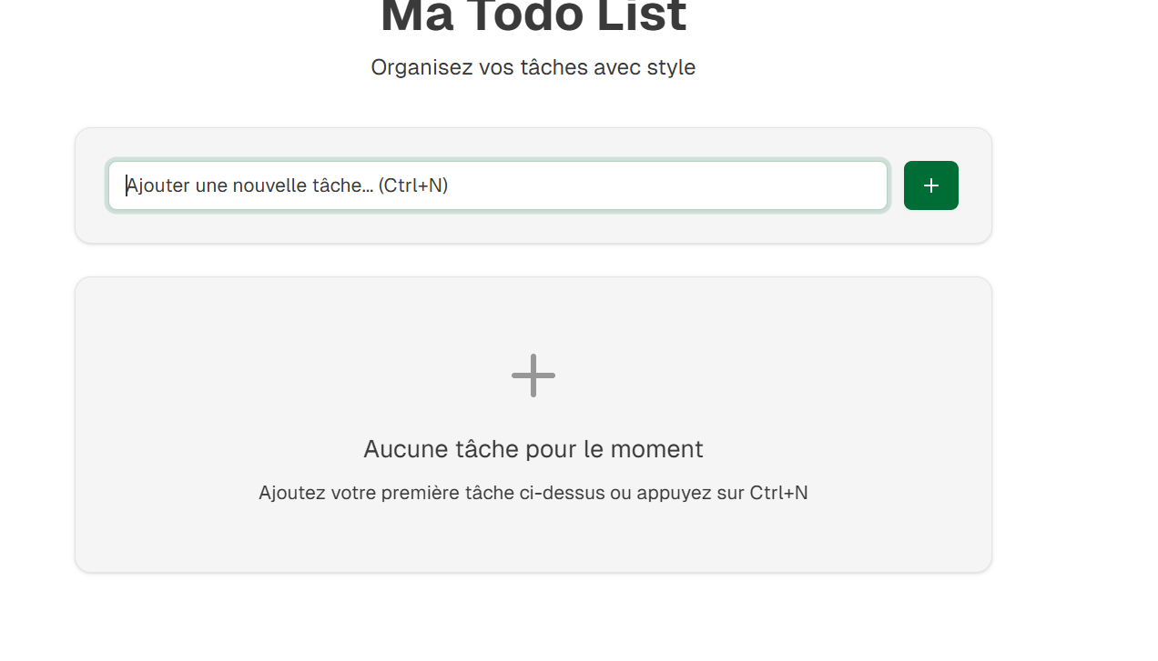
BUG-005 | vérifier message de confirmation après la supression d'une tache | 1. Aller Sur la liste des taches 2. Cliquer le boutton suprimer | Un message de confirmation est affiché | Aucun message affiché | Majeur

